Sheet1
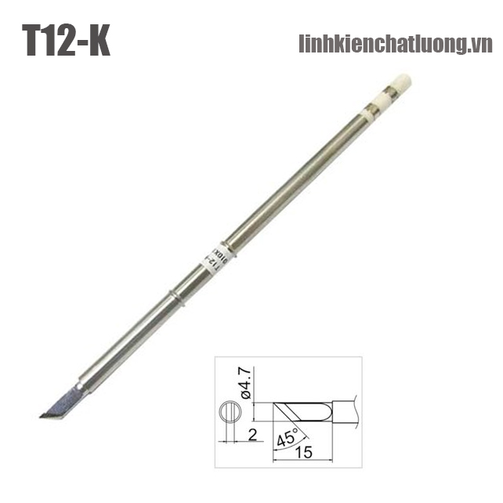
 |  | PHIẾU YÊU CẦU CUNG CẤP VẬT TƯ |  |  |  | BM.02-QT.10/ISO
 |  |  |  |  |  | Ban hành: 01/06/2018
 |  |  |  |  |  | Lần: 01
Bộ phận/ Phòng ban: Sản xuất- Bảo hành Ngày 18 Tháng 06 Năm 2025
STT | Mục đích |  | Tên vật tư | ĐVT | Số Lượng |  | Ghi chú
 |  |  |  |  | Yêu cầu | Thực Xuất |  | Mỏ hàn thiếc | Thiếc hàn
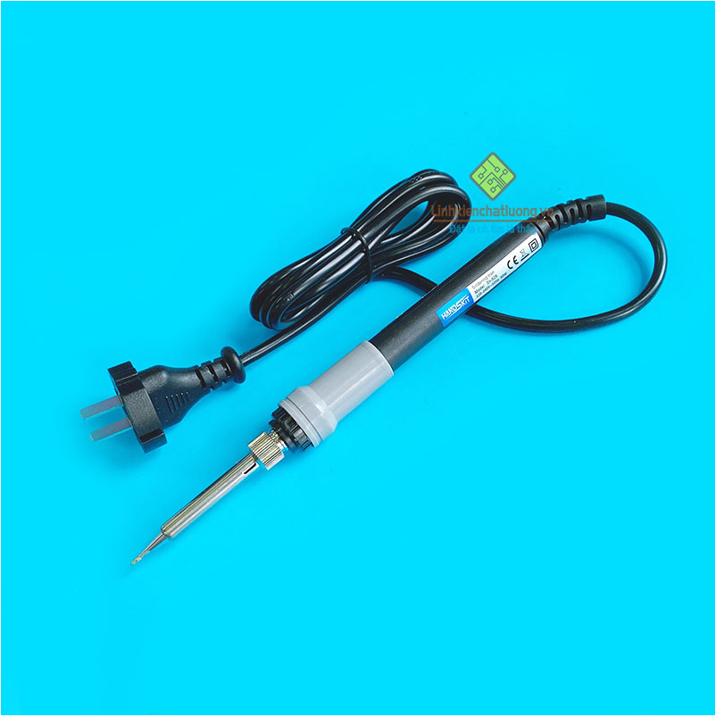
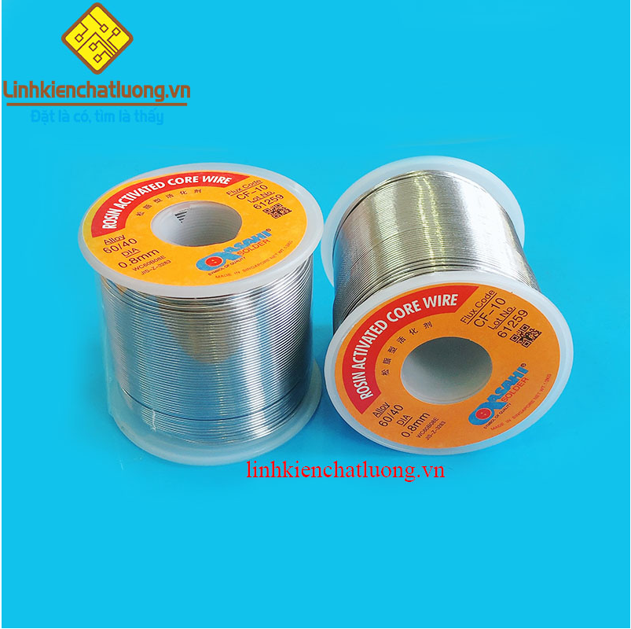
1 | Dùng cho SXBH |  | Mỏ hàn thiếc SI-926 điện tử điều chính nhiệt độ HandsKit | PCS | 1 | 1 | https://linhkienchatluong.vn/may-han---thiet-bi-han/mo-han-thiec-si-926-dien-tu-dieu-chinh-nhiet-do-handskit_sp543_ct14585.aspx
2 |  |  | Mũi hàn HAKKO T12-K (dao hàn) | PCS | 2 | 2 | https://linhkienchatluong.vn/mui-han-dao-han/mui-han-hakko-t12-k-dao-han_sp820_ct6528.aspx
3 |  |  | Thiếc hàn ASAHI 500G 0.8mm SN60/Pb40 | PCS | 1 | 1 | https://linhkienchatluong.vn/thiec-han---phu-kien-han/thiec-han-asahi-500g-08mm-sn60pb40_sp544_ct7129.aspx

Giám đốc |  | TP.KTTH |  |  |  | Người lập
(Ký, ghi rõ họ tên) |  | (Ký, ghi rõ họ tên) |  |  |  | (Ký, ghi rõ họ tên)

Nguyễn Hải |  | Trần Thị Thu Hà |  |  |  | Hà Văn Thể

 |  |  |  |  |  |  |  | Mũi hàn dao T12-K

